有票
安路普 H4座椅2021款（2.0平台）、奔驰H6座椅、座椅通风加热集成 (项目)采购申请表
项目编号：ZY2001、ZY1707、ZY2014
文件编号：
序号 | 名称 | 品牌型号 | 单位 | 数量 | 技术要求 | 临采推荐供应商 | 备注 | 预算编码
1 | 小号螺丝刀手柄 | 4mm接口 | 个 | 2 | / | https://detail.tmall.com/item.htm?spm=a220m.1000858.1000725.2.20a93feedVETfI&id=594038373545&skuId=4108546464174&user_id=4147195683&cat_id=2&is_b=1&rn=294640e78d06f959d5efdfa24a09f535 |  |  | 备 | 37.08 | 8.8 | 17.6
2 | φ12.8针规 | φ12.8φ12.8、φ12.9各1件 | 个 | 4 | / | https://item.jd.com/14234822134.html | 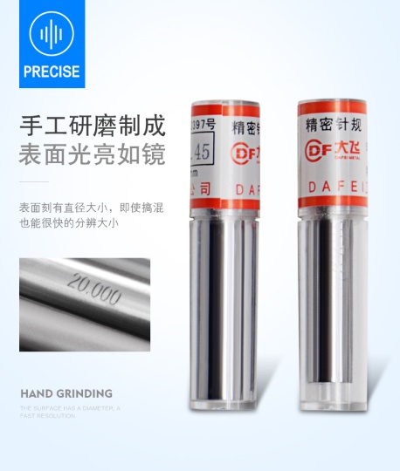 |  | 备 | 39
3 | φ2.2针规 | φ2.1、φ2.2 规格各1件 | 个 | 2 | / |  |  |  | 备 | 27.98
4 | φ7.7针规 | φ7.6、φ7.7 规格各1件 | 个 | 2 | / |  |  |  | 备
5 | φ4针规 | φ4、φ4.1 规格各1件 | 个 | 2 | / |  |  |  | 备
6 | 升降阀试产压钢珠治具 | / | 套 | 1 | 按图加工 | https://item.taobao.com/item.htm?spm=a1z09.2.0.0.2f172e8d5mSllA&id=537217868451&_u=j2p6kq3ec4f4 | / |  | 备 | 140
7 | 升降阀试产阀体总装治具 | / | 套 | 1 | 按图加工 |  |  |  | 备 | 440
8 | 升降气阀试产治具升级配件 | / | 套 | 1 | 按图加工 |  |  |  | 备 | 185
9 | VDC阀试制压活塞治具 | / | 套 | 1 | 按图加工 |  |  |  | 备 | 310
10 | 6~9项工装开发票补税点 | 6~9项 | 张 | 1 |  |  |  |  | 姚明阳 | 118
11 | 圆柱销等工装配件 | / | 批 | 1 | / | https://detail.tmall.com/item.htm?id=577993291332&spm=a1z09.2.0.0.2f172e8d5mSllA&_u=j2p6kq3ed17c |  |  | 备 | 60.95
12 | T型螺栓及螺母 | M10 | 套 | 10 | / | https://item.jd.com/24200290156.html |  |  | 备 | 58.48
13 | 加厚一次性橡胶劳保手套 | / | 盒 | 1 | / | https://i-item.jd.com/4662563.html |  |  | 备 | 94.79
14 | 烧录器 | MINI-PRO脱机下载器 | 个 | 1 | / |  |  |  | 杨继伟 | 198
15 | 烧录器 | J-Link | 个 | 1 | / |  |  |  | 杨继伟 | 140
16 | 接插件 | XH2544PX20 | 个 | 3 | / |  |  |  | 杨继伟 | 9.65
申请人：姚明阳 |  | 审核： |  |  |  | 批准： |  |  | 总计： | 1858.93
用途：H4座椅2021款（2.0平台）、奔驰H6座椅、座椅通风加热集成产品及过程研发。

